PDCA notion
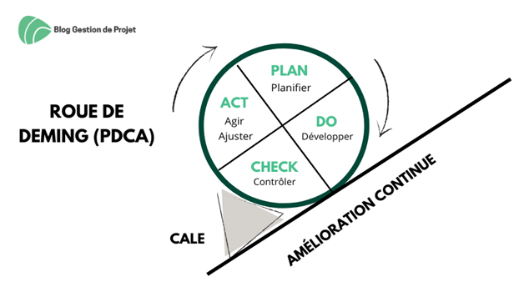

Begriffe auf den Punkt gebracht!
Plan | Do | Check | Act / Adjust
Vorbereiten, planen | Entwickeln, ausführen, umsetzen | Überprüfen, kontrollieren | Handeln, anpassen, reagieren
Planen, wie Sie Ihre Compliance verbessern können. 1. Identifizieren des zu lösenden Problems und Definieren des Umfangs: Die Ursachen des Problems müssen klar identifiziert werden. 2. Die Wahl der richtigen Lösungen 3. Erstellung eines Aktionsplans und eines Zeitplans | Folgen Sie dem Zeitplan. Erledigen Sie die Aufgaben, die definiert wurden, um die Lösung / ausgewählten Verbesserungen zu implementieren. | Vergewissern Sie sich, dass das erzielte Ergebnis den Erwartungen entspricht und die DSGVO respektiert. Vergewissern Sie sich, dass die formalisierten Datenschutzerwartungen erfüllt werden. | Abhängig von den Ergebnissen des Inspektionsschritts können Anpassungen vorgenommen werden, um die Übereinstimmung der Verarbeitung mit den Grundsätzen der DSGVO zu verbessern. Diese Suche nach Verbesserung führt zu einer Überprüfung des Reifegrades und wir starten daher eine neue Phase der aktiven Planung.

Das Deming-Rad ist ein äußerst nützliche Referenz für eine kontinuierliche Verbesserung.

